Tabelle1
Stundentafel Kurssystem |  |  |  |  |  | Stundentafel Smarti

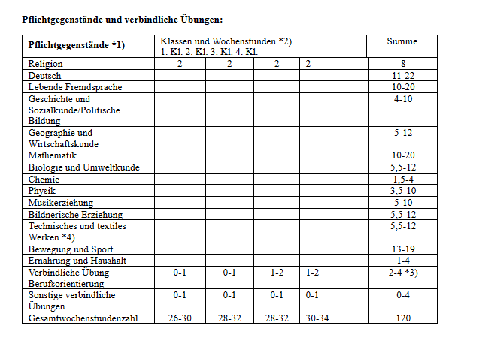
 | 1.Kl | 2.Kl | 3.Kl | 4.Kl |  |  | 1.Kl | 2.Kl | 3.Kl | 4.Kl
Religion | 2 | 2 | 2 | 2 | 8 | Religion | 2 | 2 | 2 | 2 | 8
Deutsch | 4 | 4 | 3 | 3 | 14 | Deutsch | 4 | 4 | 3 | 3 | 14
Englisch | 4 | 4 | 3 | 3 | 14 | Englisch | 4 | 4 | 3 | 3 | 14
Mathematik | 4 | 4 | 3 | 3 | 14 | Mathematik | 4 | 4 | 3 | 3 | 14
Lernatelier D/E/M | 0 | 0 |  |  | 0 | Lernatelier D/E/M | 0 | 0 |  |  | 0
Geschichte | 1 | 1 | 2 | 2 | 6 | Geschichte | 1 | 1 | 2 | 2 | 6
Geographie | 1 | 1 | 2 | 2 | 6 | Geographie | 1 | 1 | 2 | 2 | 6
Geom. Zeichnen |  |  | 1 | 1 | 2 | Geom. Zeichnen |  |  | 1 | 1 | 2
Biologie | 2 | 2 | 1 | 1 | 6 | Biologie | 2 | 2 | 1 | 1 | 6
Chemie |  |  | 1 | 1 | 2 | Chemie |  |  | 1 | 1 | 2
Physik | 1 | 1 | 1 | 2 | 5 | Physik | 0 | 1 | 1 | 2 | 4
Musik | 1 | 1 | 2 | 1 | 5 | Musik | 2 | 1 | 2 | 0 | 5
BE | 2 | 2 | 2 |  | 6 | BE | 2 | 2 | 2 | 2 | 8
Werkerziehung | 2 | 2 | 1 | 1 | 6 | Werkerziehung | 2 | 2 | 1 | 1 | 6
BSP | 4 | 4 | 3 | 3 | 14 | BSP | 4 | 4 | 3 | 3 | 14
EH |  | 0 | 1 | 1 | 2 | EH |  | 0 | 1 | 1 | 2
Informatik | 1 | 1 | 0 | 1 | 3 | Informatik | 1 | 1 | 0 | 0 | 2
Berufsorientierung |  |  |  | 1 | 1 | Berufsorientierung |  |  |  | 1 | 1
Wahlpflichtfach |  |  | 3 | 3 | 6 | Wahlpflichtfach |  |  | 3 | 3 | 6
Betreuungsstunden | 29 | 29 | 31 | 31 | 120 | Betreuungsstunden | 29 | 29 | 31 | 31 | 120
Begabungsfelder | 2 | 2 |  |  | 4 | Begabungsfelder | 2 | 2 |  |  | 4
Soziales Lernen | 1 | 1 | 1 | 1 | 4 | Soziales Lernen | 1 | 1 | 1 | 1 | 4
GLZ | 3 | 3 | 3 | 3 | 12 | GLZ | 3 | 3 | 3 | 3 | 12
Freizeit/Essen | 10 | 10 | 10 | 10 | 40 | Freizeit/Essen | 10 | 10 | 10 | 10 | 40
 | 45 | 45 | 45 | 45 | 180 |  | 45 | 45 | 45 | 45 | 180

